B - Infraestructura
 |  |  | GESTIÓN DOCUMENTAL |  |  |  |  |  |  |  |  |  |  |  |  |  |  |  |  | POLICÍA NACIONAL
Código:1GD-FR-0020
Fecha: 09/07/2025 |  |  | DIAGNÓSTICO INTEGRAL PARA LOS ARCHIVOS DE LA POLICÍA NACIONAL
Versión: 1
CONTINUIDAD DIAGNÓSTICO INTEGRAL PARA LOS ARCHIVOS DE LA POLICÍA NACIONAL

B. INFRAESTRUCTURA
ASPECTOS A TENER EN CUENTA
Los edificios y locaciones destinados como sedes de archivos, deberán cumplir con las condiciones de edificación, almacenamiento, medio ambiental, de seguridad y de mantenimiento que garanticen la adecuada conservación de los acervos documentales (Acuerdo 049 del 05/05/2000 "Por el cual se desarrolla el artículo 61 del capítulo 7º de conservación documentos el reglamento general de archivos sobre "condiciones de edificios y locales destinados a archivos").

B1. DATOS GENERALES Y UBICACIÓN DEL DEPÓSITO DE ARCHIVO
Fecha de Construcción |  |  |  |  |  | Acto Administrativo de construcción |  |  |  | Condición Legal del Bien Inmueble |  | Ubicación Geográfica |  |  |  |  |  |  |  |  | Ubicación específica
Día |  | Mes |  | Año |  |  |  |  |  |  |  | Zona |  |  | Punto cardinal |  |  | Unidad Administrativa
10 |  | 9 |  | 1985 |  | Acuerdo 010 10/09/1985 |  |  |  | Propio (Institución) |  | Urbana |  |  | Occidente |  |  | Barrio |  |  | En la sede principal de la unidad (Interna)
B.2 ESTADO DE LA EDIFICACIÓN
Estado de la Construcción |  |  |  |  |  | Niveles de la Edificación |  | Nivel de Ubicación del Archivo |  | Servicios Básicos |  |  | Inmediaciones / áreas colindantes |  |  |  | Situaciones de Riesgo Detectadas
Construida |  |  |  |  |  | Tres |  | Uno |  | Luz, Agua, Alcantarillado, Internet |  |  | Otros |  |  |  | Humedad subterránea
B.3 CONDICIONES TÉCNICAS MÍNIMAS EXIGIDAS
Área Administrativa |  |  |  | Zona de Consulta |  |  |  | Depósitos Documentales |  |  | Laboratorio de Microfilmación |  |  |  | Laboratorio de Digitalización |  |  |  | Zona Cuarentena (Biodeterioro)
Interno y Externo | Área en m² |  |  | Externo | Área en m² |  |  | Interno | Área en m² |  | No Aplica | Área en m² |  |  | No Aplica | Área en m² |  |  | Interno | Área en m²
 | 7 |  |  |  | 3 |  |  |  | 84 |  |  | NO APLICA |  |  |  | NO APLICA |  |  |  | 2
Las diferentes áreas se encuentran aisladas |  |  |  |  |  |  | No | Número de Depósitos Documentales |  |  |  |  |  | 2 | Total de m² asignados |  |  |  |  |  |  |  | 130
ESTANTERÍA / ARCHIVADORES, SEÑALÉTICA Y SISTEMA DE ILUMINACIÓN
Estantería |  | Clase y Altura |  |  |  |  |  | Sistema de Iluminación |  | Existencia de Luz |  |  |  |  | Señalética, rutas de evacuación, plan de contingencia frente a desastres |  | El Archivo de la Unidad cuenta con sistema de señalización
 |  | Fija de un nivel con 2,20 metros de altura |  |  |  |  |  |  |  | Natural y artificial |  |  |  |  |  |  | Orientadoras, Informativas, Direccionales, Identificativas, Reguladoras |  |  |  |  |  |  | Aire Acondicionado
 |  | Longitud |  |  |  |  |  |  |  | Sistema Utilizado |  |  |  |  |  |  | Se cuenta con plan de emergencia y contingencia |  |  |  |  |  |  | Deshumificador
 |  | Estantería de mas de 100 metros de longitud |  |  |  |  |  |  |  | Incandescente |  |  |  |  |  |  | Si |  |  |  |  |  |  | Extractor
 |  | Capacidad de soportar peso |  |  |  |  |  |  |  | Intensidad e impacto |  |  |  |  |  |  | Rutas de evacuación y salidas de emergencia |  |  |  |  |  |  | Extractor Eléctrico
 |  | Cada bandeja soporta un peso de 100 kg / mt lineal |  |  |  |  |  |  |  | Radiación visible lumínica menor o igual a 100 lux. |  |  |  |  |  |  | El Archivo cuenta con tres salidas debidamente señalizadas |  |  |  |  |  |  | Humificador
SISTEMA DE VENTILACIÓN Y CONDICIONES AMBIENTALES |  |  |  |  |  |  |  |  |  |  |  |  |  |  |  |  |  |  |  |  |  |  |  | Luxómetro
Ventilación |  | Clase de Ventilación |  |  |  |  |  | Los depósitos cuentan con sistemas de regulación ambiental |  | Condiciones Ambientales |  |  |  |  | Mantenimiento y Limpieza |  | Área Administrativa |  |  |  |  |  |  | Termohigrómetro
 |  | Natural y artificial |  |  |  |  |  |  |  | Temperatura, Humedad relativa e iluminación. |  |  |  |  |  |  | Diario |  |  |  |  |  |  | Ventiladores
 |  | Sistema de Ventilación Artificial |  |  |  |  |  |  |  | De no aplicarse ningún sistema, escoja el motivo |  |  |  |  |  |  | Área de Consulta y Depósitos |  |  |  |  |  |  | Todos los anteriores
 |  | Aire acondicionado, Ventiladores |  |  |  |  |  |  |  |  |  |  |  |  |  |  | Semanal |  |  |  |  |  |  | Aire Acondicionado - Deshumificador
 |  | Sistema de Ventilación Naturales |  |  |  |  |  |  |  | Nombre los equipos existentes en el depósito documental ( aire acondicionado, Deshumificador, Extractor, Extractor eléctrico, Humificador, Luxómetro, Termohigrómetro, Ventiladores |  |  |  |  |  |  | Laboratorios de Digitalización y Microfilmación |  |  |  |  |  |  | Aire Acondiconado - Humificador
 |  | Rejillas |  |  |  |  |  |  |  | AIRES ACONDICIONADOS, DESHUMIDIFICADORES,LUXÓMETRO |  |  |  |  |  |  | No Aplica |  |  |  |  |  |  | Aire Acondicioando - Luxómetro
B.4 SISTEMA DE SEGURIDAD |  |  |  |  |  |  |  |  |  |  |  |  |  |  |  |  |  |  |  |  |  |  |  | Aire Acondiconado - Termohoigrómetro
Circuito Cerrado de Televisión |  |  | Fecha último mantenimiento |  | Sistema Biométrico |  |  | Fecha último mantenimiento |  | Alarma contra robos |  | Fecha último mantenimiento |  | Sistema Contra Incendios (Detención y Extinción) |  |  | Fecha último mantenimiento |  | Seguridad Policial |  |  | Cantidad personal por turno |  | Aire Acondicionado - Ventiladores
Si |  |  | 2025-12-17 |  | No |  |  | NO APLICA |  | No |  | NO APLICA |  | No |  |  | NO APLICA |  | Si |  |  | 20 |  | Deshumificador - Extractor
B.5 ELEMENTOS Y EQUIPOS ASIGNADOS AL GRUPO DE GESTIÓN DOCUMENTAL Y DEPÓSITOS DOCUMENTALES |  |  |  |  |  |  |  |  |  |  |  |  |  |  |  |  |  |  |  |  |  |  |  | Deshumificador - Extractor eléctrico
Elementos |  |  |  |  | Cantidad | Fecha último mantenimiento o calibración |  |  | Elementos |  |  |  |  | Cantidad | Equipos |  |  |  |  | Cantidad | Fecha último mantenimiento o calibración |  |  | Deshumificador - Luxómetro
Cuenta con extintores CO2 |  |  |  |  | 2 | 9 | 9 | 2023 | Puestos de Trabajo |  |  |  |  | 9 | Termohigrómetros |  |  |  |  | 4 | 12 | 12 | 2025 | Deshumificador - Termohigrometro
Cuenta con extintores Multipropósito |  |  |  |  | 4 | 1 | 9 | 2025 | Teléfonos |  |  |  |  | 0 | Deshumidificadores / Humidificadores |  |  |  |  | 3 | 6 | 9 | 2025 | Deshumificador - ventiladores
Cuenta con extractores de aire |  |  |  |  | 0 | 5 | 3 | 2025 | Unidades de Conservación (Cajas) |  |  |  |  | 2951 | Equipos de Microfilmación |  |  |  |  | 0 | NA | NA | NA | Extractor - Humificador
Cuenta con sensores de movimiento: |  |  |  |  | 0 | NA | NA | NA | Unidades de Conservación (Carpetas) |  |  |  |  | 19965 | Equipos de digitalización (Escáneres) |  |  |  |  | 5 | 1 | 4 | 2025 | Extractor - Luxómetro
Otros |  |  |  |  | 0 | NA | NA | NA | Equipos de Cómputo |  |  |  |  | 8 | Impresoras- fotocopiadoras |  |  |  |  | 2 | 1 | 4 | 2025 | Extractor Termohigrómetro
Cuáles? |  |  |  |  |  |  |  |  |  |  |  |  |  |  |  |  |  |  |  |  |  |  |  | Extractor Ventiladores
EVIDENCIA FOTOGRÁFICA |  |  |  |  |  |  |  |  |  |  |  |  |  |  |  |  |  |  |  |  |  |  |  | Extractor -eléctrico Humificador
ANEXAR REGISTRO FOTOGRÁFICO QUE DEN CUENTA DE LAS CONDICIONES TÉCNICAS MÍNIMAS QUE PRESENTA LA ESTRUCTURA DEL ARCHIVO, EQUIPAMIENTO Y MOBILIARIO, ESTANTERÍA, SEÑALÉTICA Y SEGURIDAD, LAS ÁREAS COLINDANTES Y EL ESTADO DE LA INFORMACIÓN ADMINISTRADA POR LA UNIDAD |  |  |  |  |  |  |  |  |  |  |  |  |  |  |  |  |  |  |  |  |  |  |  | Extractor eléctrico- Luxómetro
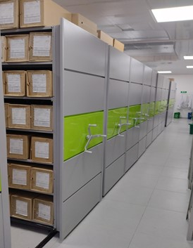 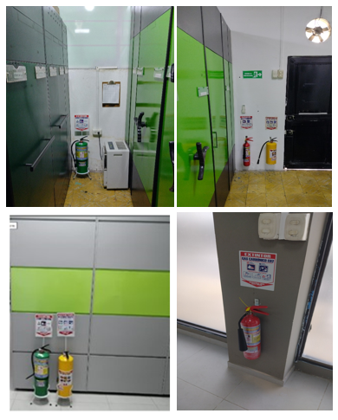 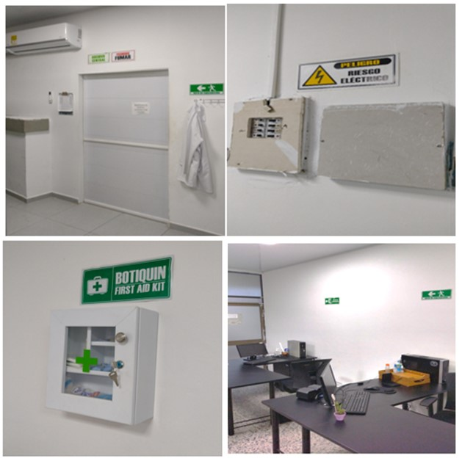 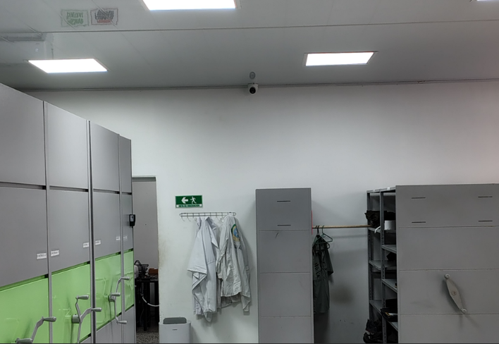 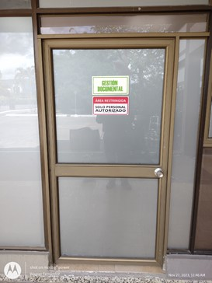 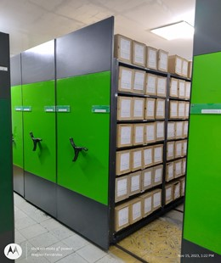 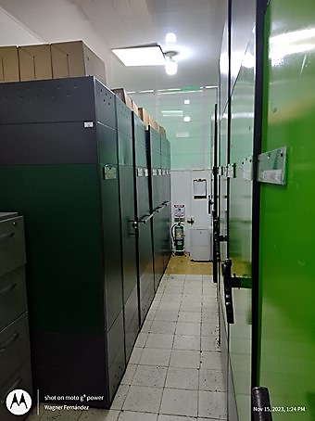 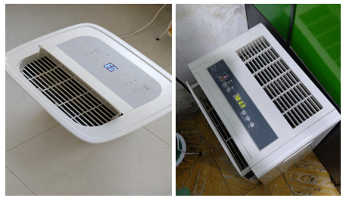 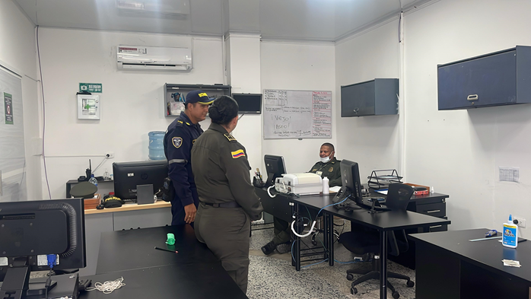 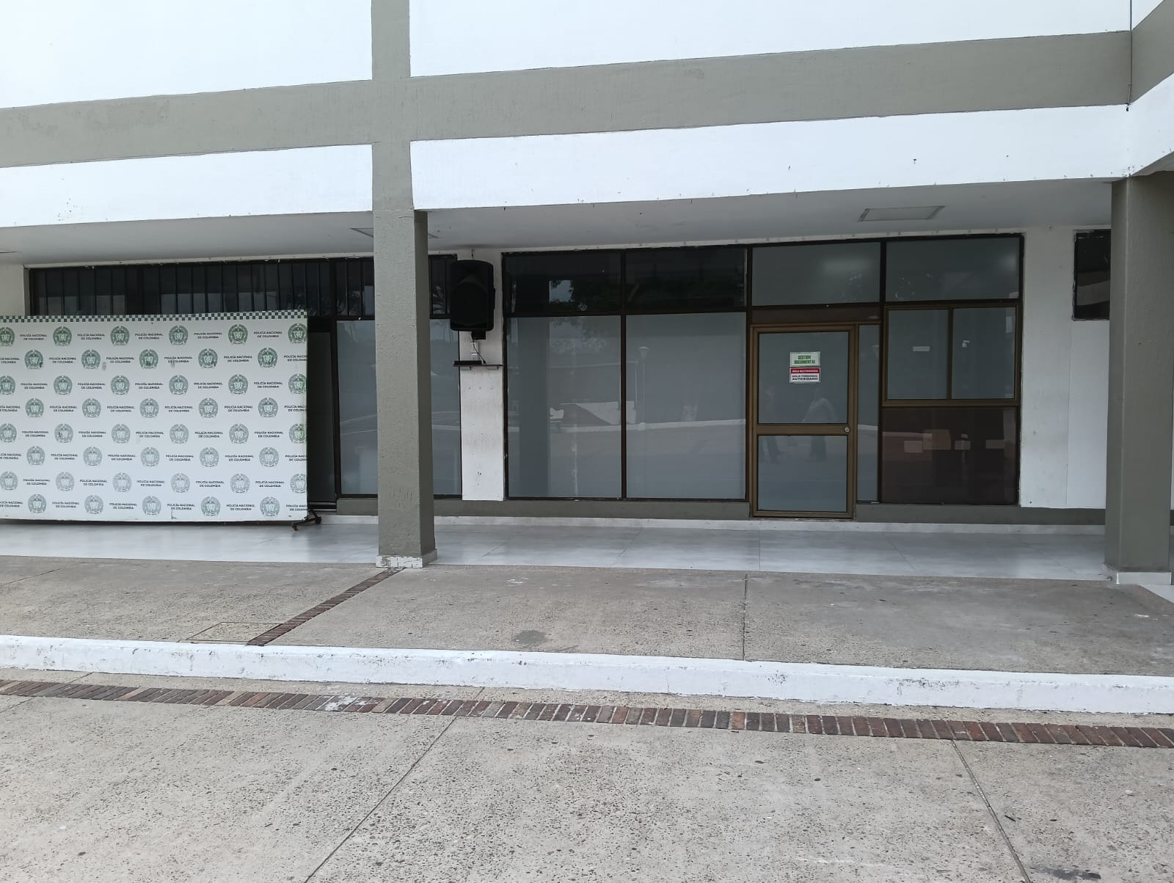 |  |  |  |  |  |  |  |  |  |  |  |  |  |  |  |  |  |  |  |  |  |  |  | Extractor eléctrico - Termohigrómetro
 |  |  |  |  |  |  |  |  |  |  |  |  |  |  |  |  |  |  |  |  |  |  |  | Extractor eléctrico - Ventiladores
 |  |  |  |  |  |  |  |  |  |  |  |  |  |  |  |  |  |  |  |  |  |  |  | Humificador - Luxómetro
 |  |  |  |  |  |  |  |  |  |  |  |  |  |  |  |  |  |  |  |  |  |  |  | Humificador - Termohigrómetro
 |  |  |  |  |  |  |  |  |  |  |  |  |  |  |  |  |  |  |  |  |  |  |  | Humificador - Ventiladores
 |  |  |  |  |  |  |  |  |  |  |  |  |  |  |  |  |  |  |  |  |  |  |  | Aire Acondicionado - Deshumificador - Humificador
 |  |  |  |  |  |  |  |  |  |  |  |  |  |  |  |  |  |  |  |  |  |  |  | Aire Acondiconado - Humificador -
 |  |  |  |  |  |  |  |  |  |  |  |  |  |  |  |  |  |  |  |  |  |  |  | Aire Acondicioando - Luxómetro
 |  |  |  |  |  |  |  |  |  |  |  |  |  |  |  |  |  |  |  |  |  |  |  | Aire Acondiconado - Termohoigrómetro
 |  |  |  |  |  |  |  |  |  |  |  |  |  |  |  |  |  |  |  |  |  |  |  | Aire Acondicionado - Ventiladores

Fecha de Elaboración |  |  |  | 5 | 3 | 2026 |  | Fecha de Elaboración |  |  | 5 | 3 | 2026 |  |  |  |  | VISTO BUENO JEFE DE LA UNIDAD
Diagnóstico Elaborado por: |  |  |  |  |  |  |  | Jefe Grupo de Gestión Documental o quien haga sus veces |  |  |  |  |  |  | Jefe o Comandante de Unidad
 |  |  |  | Grado Nombres y Apellidos |  |  |  |  |  |  | Grado Nombres y Apellidos |  |  |  |  |  |  | Grado Nombres y Apellidos

Firma |  |  |  |  |  |  |  | Firma |  |  |  |  |  |  | Firma

C - Características Documentac.
 |  |  | GESTIÓN DOCUMENTAL |  |  |  |  |  |  |  |  |  |  |  |  |  |  |  |  |  | POLICÍA NACIONAL
Código:1GD-FR-0020
Fecha: 09/07/2025 |  |  | DIAGNÓSTICO INTEGRAL PARA LOS ARCHIVOS DE LA POLICÍA NACIONAL
Versión: 1

CONTINUIDAD DIAGNÓSTICO INTEGRAL PARA LOS ARCHIVOS DE LA POLICÍA NACIONAL

C. CARACTERÍSTICAS DE LA DOCUMENTACIÓN
IDENTIFICACIÓN DEL FONDO ACUMULADO O DOCUMENTAL
UNIDAD POLICIAL: |  |  |  |  | DEPARTAMENTO DE POLICIA CAQUETA |  |  |  |  |  |  | DEPENDENCIA PRODUCTORA: |  |  |  |  | GESTIÓN DOCUMENTAL
ACERVO DOCUMENTAL
Clase de archivo | Fechas Extremas Acervo Documental |  |  |  |  |  | Cantidades de Unidades de Conservación (Cajas) |  | Cantidad Soportes Documentales
Archivo de Gestión | Fecha Inicial |  | 1 | 1 | 2023 |  | Almacenamiento en cajas de referencia comercial X200 en 1,149 cajas |  | Papel (carpetas) | Análogo | Digital | Planos | Libros | Videos | Fotografías |  | Cintas |  | Microfilms |  | Magnéticos y ópticos |  | Pergaminos
 | fecha final |  | 20 | 3 | 2026 |  |  |  | 1050 | x
Archivo Central | Fecha Inicial |  | 7 | 4 | 1980 |  | Almacenamiento en cajas de referencia comercial X200 en 2,951 cajas |  | Papel (carpetas) | Análogo | Digital | Planos | Libros | Videos | Fotografías |  | Cintas |  | Microfilms |  | Magnéticos y ópticos |  | Pergaminos
 | fecha final |  | 31 | 12 | 2022 |  |  |  | 19965 | x |  |  | x
Archivo Intermedio | Fecha Inicial |  | día: | mes: | aaaa |  | NO APLICA |  | Papel (carpetas) | Análogo | Digital | Planos | Libros | Videos | Fotografías |  | Cintas |  | Microfilms |  | Magnéticos y ópticos |  | Pergaminos
 | fecha final |  | día: | mes: | aaaa
Archivo Histórico | Fecha Inicial |  | día: | mes: | aaaa |  | NO APLICA |  | Papel (carpetas) | Análogo | Digital | Planos | Libros | Videos | Fotografías |  | Cintas |  | Microfilms |  | Magnéticos y ópticos |  | Pergaminos
 | fecha final |  | día: | mes: | aaaa
Cantidad de Metros Lineales (correspondiente a 4 cajas por metro lineal) |  |  | 1025.25

C1. ASPECTOS ARCHIVÍSTICOS
¿La información cumple con todos los parámetros de organización exigidos por el Archivo General de la Nación para la información intervenida con TVD y que corresponde a fondos acumulados? |  |  |  |  |  | Vigencia | Clase de Archivo |  |  |  | Porcentaje de organización | Cantidad en metros lineales organizada | La información cuenta con Inventarios documentales |  | Total de Inventarios documentales | Frecuencia de Consulta |  |  | Observaciones
 |  |  |  |  |  |  | Gestión | Central | Intermedio | Histórico |  |  | SI | NO |  | Alta | Media | Baja
 |  |  |  |  |  | 1980-1989 |  | X |  |  | 100% | 7.5 | X |  |  |  | x | Se ejecutó la ordenación mediante Orden de Servicios No. 015 COMAN-PLANE de fecha 02/02/2024, se ejecutó la organización mediante Orden de Servicios No. 061 COMAN -PLANE de fecha 07/06/2024
 |  |  |  |  |  | 1990 |  | X |  |  | 100% | 3.25 | X |  |  |  | x | Se ejecutó la ordenación mediante Orden de Servicios No. 015 COMAN-PLANE de fecha 02/02/2024,se ejecuta la organización mediante Orden de Servicios No. 044 COMAN -PLANE de fecha 06/04/2025
 |  |  |  |  |  | 1991 |  | X |  |  | 100% | 4.5 | X |  |  |  | x | Se ejecutó la ordenación mediante Orden de Servicios No. 015 COMAN-PLANE de fecha 02/02/2024,se ejecutó la organización mediante Orden de Servicios No. 044 COMAN -PLANE de fecha 06/04/2025
 |  |  |  |  |  | 1992 |  | X |  |  | 100% | 7 | X |  |  |  | x | Se ejecutó la ordenación mediante Orden de Servicios No. 015 COMAN-PLANE de fecha 02/02/2024,se ejecuta la organización mediante Orden de Servicios No. 044 COMAN -PLANE de fecha 06/04/2025
 |  |  |  |  |  | 1993 |  | X |  |  | 100% | 7 | X |  |  |  | x | Se ejecuta la ordenación mediante Orden de Servicios No. 015 COMAN-PLANE de fecha 02/02/2024,se ejecutó la organización mediante Orden de Servicios No. 044 COMAN -PLANE de fecha 06/04/2025
 |  |  |  |  |  | 1994 |  | X |  |  | 100% | 4.25 | X |  |  |  | x | Se ejecutó la ordenación mediante Orden de Servicios No. 015 COMAN-PLANE de fecha 02/02/2024,se ejecuta la organización mediante Orden de Servicios No. 044 COMAN -PLANE de fecha 06/04/2025
 |  |  |  |  |  | 1995 |  | X |  |  | 100% | 4.75 | X |  |  |  | x | Se ejecutó la ordenación mediante Orden de Servicios No. 015 COMAN-PLANE de fecha 02/02/2024,se ejecutó la organización mediante Orden de Servicios No. 044 COMAN -PLANE de fecha 06/04/2025
 |  |  |  |  |  | 1996 |  | X |  |  | 100% | 6.5 | X |  |  |  | x | Se ejecutó la ordenación mediante Orden de Servicios No. 015 COMAN-PLANE de fecha 02/02/2024,se ejecuta la organización mediante Orden de Servicios No. 044 COMAN -PLANE de fecha 06/04/2025
 |  |  |  |  |  | 1997 |  | X |  |  | 100% | 6.5 | X |  |  |  | x | Se ejecutó la ordenación mediante Orden de Servicios No. 015 COMAN-PLANE de fecha 02/02/2024,se ejecutó la organización mediante Orden de Servicios No. 044 COMAN -PLANE de fecha 06/04/2025
 |  |  |  |  |  | 1998 |  | X |  |  | 100% | 9 | X |  |  |  | x | Se ejecutó la ordenación mediante Orden de Servicios No. 015 COMAN-PLANE de fecha 02/02/2024,se ejecuta la organización mediante Orden de Servicios No. 044 COMAN -PLANE de fecha 06/04/2025
 |  |  |  |  |  | 1999 |  | X |  |  | 100% | 9 | X |  |  |  | x | Se ejecutó la ordenación mediante Orden de Servicios No. 015 COMAN-PLANE de fecha 02/02/2024,se ejecutó la organización mediante Orden de Servicios No. 044 COMAN -PLANE de fecha 06/04/2025
 |  |  |  |  |  | 2000 |  | X |  |  | 100% | 8 | X |  |  | X |  | Se ejecutó la ordenación mediante Orden de Servicios No. 015 COMAN-PLANE de fecha 02/02/2024, se ejecuta la organización mediante Orden de Servicios No. 084 COMAN -PLANE de fecha 29/06/2025
 |  |  |  |  |  | 2001 |  | X |  |  | 100% | 8.5 | X |  |  | X |  | Se ejecutó la ordenación mediante Orden de Servicios No. 015 COMAN-PLANE de fecha 02/02/2024, se ejecutó la organización mediante Orden de Servicios No. 084 COMAN -PLANE de fecha 29/06/2025
 |  |  |  |  |  | 2002 |  | X |  |  | 100% | 8 | X |  |  | X |  | Se ejecutó la ordenación mediante Orden de Servicios No. 015 COMAN-PLANE de fecha 02/02/2024, se ejecutó la organización mediante Orden de Servicios No. 084 COMAN -PLANE de fecha 29/06/2025
 |  |  |  |  |  | 2003 |  | X |  |  | 100% | 9.25 | X |  |  | X |  | Se ejecutó la ordenación mediante Orden de Servicios No. 015 COMAN-PLANE de fecha 02/02/2024, se ejecuta la organización mediante Orden de Servicios No. 084 COMAN -PLANE de fecha 29/06/2025
 |  |  |  |  |  | 2004 |  | X |  |  | 100% | 23.25 | X |  |  | X |  | Se ejecutó la ordenación mediante Orden de Servicios No. 015 COMAN-PLANE de fecha 02/02/2024, se ejecutó la organización mediante Orden de Servicios No. 084 COMAN -PLANE de fecha 29/06/2025

¿La información cumple con todos los parámetros de organización exigidos por el Archivo General de la Nación para la información intervenida con TRD? |  |  |  |  |  | Vigencia | Clase de Archivo |  |  |  | Porcentaje de organización | Cantidad en metros lineales organizada | La información cuenta con Inventarios documentales |  | Total de Inventarios documentales | Frecuencia de Consulta |  |  | Observaciones
 |  |  |  |  |  |  | Gestión | Central | Intermedio | Histórico |  |  | SI | NO |  | Alta | Media | Baja
 |  |  |  |  |  | 2005 |  | X |  |  | 100% | 28 | X |  |  | X |  | El fondo documental, se encuentra organizado completamente, lo cual quedó documentado en el comunicado GS-2021-072649-DECAQ
 |  |  |  |  |  | 2006 |  | X |  |  | 100% | 12.75 | X |  |  | X |  | El fondo documental, se encuentra organizado completamente, lo cual quedó documentado en el comunicado GS-2021-078705-DECAQ
 |  |  |  |  |  | 2007 |  | X |  |  | 100% | 13 | X |  |  | X |  | El fondo documental, se encuentra organizado completamente, lo cual quedó documentado en el comunicado GS-2022-013902-DECAQ
 |  |  |  |  |  | 2008 |  | X |  |  | 100% | 13.75 | X |  |  | X |  | El fondo documental, se encuentra organizado completamente, lo cual quedó documentado en el comunicado GS-2022-046460-DECAQ
 |  |  |  |  |  | 2009 |  | X |  |  | 100% | 20.25 | X |  |  | X |  | El fondo documental, se encuentra organizado completamente, lo cual quedó documentado en el comunicado GS-2022-092523-DECAQ
 |  |  |  |  |  | 2010 |  | X |  |  | 100% | 20.75 | X |  |  | X |  | El fondo documental, se encuentra organizado completamente, lo cual quedó documentado en el comunicado GS-2022-090115-DECAQ
 |  |  |  |  |  | 2011 |  | X |  |  | 100% | 24.5 | X |  |  | X |  | El fondo documental, se encuentra organizado completamente, lo cual quedó documentado en el comunicado GS-2022-090207-DECAQ
 |  |  |  |  |  | 2012 |  | X |  |  | 100% | 27.25 | X |  |  | X |  | El fondo documental, se encuentra organizado completamente, lo cual quedó documentado en el comunicado GS-2022-090536-DECAQ
 |  |  |  |  |  | 2013 |  | X |  |  | 100% | 35.25 | X |  |  | X |  | El fondo documental, se encuentra organizado completamente, lo cual quedó documentado en el comunicado GS-2023-035862-DECAQ
 |  |  |  |  |  | 2014 |  | X |  |  | 100% | 49 | X |  |  | X |  | El fondo documental, se encuentra organizado completamente, lo cual quedó documentado en el comunicado GS-2023-033135-DECAQ
 |  |  |  |  |  | 2015 |  | X |  |  | 100% | 42.25 | X |  |  | X |  | El fondo documental, se encuentra organizado completamente, lo cual quedó documentado en el comunicado GS-2023-034712-DECAQ
 |  |  |  |  |  | 2016 |  | X |  |  | 100% | 48 | x |  |  | X |  | El fondo documental, se encuentra organizado completamente, lo cual quedó documentado en el comunicado GS-2023-071633-DECAQ
 |  |  |  |  |  | 2017 |  | X |  |  | 100% | 48.5 | x |  |  | X |  | El fondo documental, se encuentra organizado completamente, lo cual quedó documentado en el comunicado GS-2023-059345-DECAQ
 |  |  |  |  |  | 2018 |  | X |  |  | 100% | 48.25 | X |  |  | X |  | El fondo documental, se encuentra organizado completamente, lo cual quedó documentado en el comunicado GS-2023-075438-DECAQ
 |  |  |  |  |  | 2019 |  | X |  |  | 100% | 46.5 | X |  |  | X |  | El fondo documental, se encuentra organizado completamente, lo cual quedó documentado en el comunicado GS-2023-105494-DECAQ
 |  |  |  |  |  | 2020 |  | X |  |  | 100% | 53.75 | X |  |  | x |  | El fondo documental, se encuentra organizado y transferido completamente, lo cual quedó documentado
 |  |  |  |  |  | 2021 |  | X |  |  | 100% | 43.5 | X |  |  | x |  | El fondo documental, se encuentra organizado y transferido completamente, lo cual quedó documentado
 |  |  |  |  |  | 2022 |  | X |  |  | 100% | 36.25 | X |  |  | x |  | El fondo documental, se encuentra organizado y transferido completamente, lo cual quedó documentado
AFECTACIÓN DE LA DOCUMENTACIÓN
Información con afectación química, física y biológica |  |  |  |  | Clase de Archivo | Utiliza elementos de bioseguridad |  | Vigencia | Porcentaje de Afectación | Cantidad en metros lineales afectados (correspondiente a 4 cajas por metro lineal) | Total de Inventarios documentales. |  | Frecuencia de Consulta |  |  | Aislamiento |  | Afectación de la información |  |  | Observaciones
 |  |  |  |  |  | SI | NO |  |  |  |  |  | Alta | Media | Baja | SI | NO | Química | Biológica | Física
 |  |  |  |  | Archivo Central | X |  | 1996 | 50% | 0.06 |  |  |  |  | X | X |  |  | X |  | Libros de Guardia, Comando y procedimientos policiales
 |  |  |  |  | Archivo Central | X |  | 1997 | 40% | 0.04 |  |  |  |  | X | X |  |  | X |  | Libros de Guardia, Comando y procedimientos policiales
 |  |  |  |  | Archivo Central | X |  | 1998 | 60% | 0.06 |  |  |  |  | X | X |  |  | X |  | Libros de Guardia, Comando y procedimientos policiales
 |  |  |  |  | Archivo Central | X |  | 1999 | 60% | 0.06 |  |  |  |  | X | X |  |  | X |  | Libros de Guardia, Comando y procedimientos policiales
 |  |  |  |  | Archivo Central | X |  | 2000 | 50% | 0.17 |  |  |  |  | X | X |  |  | X |  | Libros de Guardia, Comando y procedimientos policiales
 |  |  |  |  | Archivo Central | X |  | 2001 | 50% | 0.11 |  |  |  | X |  | X |  |  | X |  | Libros de Guardia, Comando y procedimientos policiales
 |  |  |  |  | Archivo Central | X |  | 2002 | 58% | 0.02 |  |  |  | X |  | X |  |  | X |  | Libros de Guardia, Comando y procedimientos policiales
 |  |  |  |  | Archivo Central | X |  | 2003 | 70% | 0.04 |  |  |  | X |  | X |  |  | X |  | Libros de Guardia, Comando y procedimientos policiales
 |  |  |  |  | Archivo Central | X |  | 2004 | 50% | 0.06 |  |  |  | X |  | X |  |  | X |  | Libros de Guardia, Comando y procedimientos policiales
 |  |  |  |  | Archivo Central | X |  | 2008 | 52% | 0.06 |  |  |  | X |  | X |  |  | X |  | Libros de Guardia, Comando y procedimientos policiales
 |  |  |  |  | Archivo Central | X |  | 2009 | 51% | 0.02 |  |  |  | X |  | X |  |  | X |  | Libros de Guardia, Comando y procedimientos policiales

VERIFICACIÓN DE LA DOCUMENTACIÓN CON AFECTACIÓN
Clase de Archivo |  | Vigencia |  |  | Datos Organización |  |  |  | ESTADO DEL ACERVO
 |  |  |  |  |  |  |  |  | BIOLÓGICO |  |  |  | QUÍMICO |  | FÍSICO
 |  |  |  |  | Serie Documental | Número de Folios | Tipo de Unidad de Conservación | Soporte | Hongos | Insectos | Roedores | Otros | Ruptura | Transparencia | Desgarro | Manchas | Humedad | Fragilidad | Rasgadura | Faltante | Fragment. | Doblez | Material Metálico | Otro
Archivo Central |  | 1983 |  |  | Libro de registro y/o Minutas | 300 | Caja | Papel | X | x |  |  |  |  | x |  | x | x
Archivo Central |  | 1987 |  |  | Libro de registro y/o Minutas | 200 | Caja | Papel | X |  |  |  |  |  | x |  | x | x
Archivo Central |  | 1988 |  |  | Libro de registro y/o Minutas | 302 | Caja | Papel | X |  |  |  |  |  | x |  | x | x
Archivo Central |  | 1989 |  |  | Libro de registro y/o Minutas | 300 | Caja | Papel | X | x |  |  |  |  | x |  | x | x
Archivo Central |  | 1990 |  |  | Libro de registro y/o Minutas | 902 | Caja | Papel | X |  |  |  |  |  | x |  | x | x
Archivo Central |  | 1991 |  |  | Libro de registro y/o Minutas | 502 | Caja | Papel | X |  |  |  |  |  | x |  | x | x
Archivo Central |  | 1992 |  |  | Libro de registro y/o Minutas | 51 | Caja | Papel | X |  |  |  |  |  | x |  | x | x
Archivo Central |  | 1993 |  |  | Libro de registro y/o Minutas | 200 | Caja | Papel | X |  |  |  |  |  | x |  | x | x
Archivo Central |  | 1994 |  |  | Libro de registro y/o Minutas | 300 | Caja | Papel | X |  |  |  |  |  | x |  | x | x |  | x
Archivo Central |  | 1995 |  |  | Libro de registro y/o Minutas | 1279 | Caja | Papel | X |  |  |  |  |  | x |  | x | x
Archivo Central |  | 1996 |  |  | Libro de registro y/o Minutas | 150 | Caja | Papel | X |  |  |  |  |  | x |  | x | x |  | x
Archivo Central |  | 1997 |  |  | Libro de registro y/o Minutas | 350 | Caja | Papel | X |  |  |  |  |  | x |  | x
Archivo Central |  | 1998 |  |  | Libro de registro y/o Minutas | 200 | Caja | Papel | X |  |  |  |  |  | x |  | x
Archivo Central |  | 1999 |  |  | Libro de registro y/o Minutas | 450 | Caja | Papel | X |  |  |  |  |  | x |  | x
Archivo Central |  | 2000 |  |  | Libro de registro y/o Minutas | 350 | Caja | Papel | X |  |  |  |  |  | x |  | x
Archivo Central |  | 2001 |  |  | Libro de registro y/o Minutas | 302 | Caja | Papel | X |  |  |  |  |  | x |  | x |  |  | x
Archivo Central |  | 2002 |  |  | Libro de registro y/o Minutas | 152 | Caja | Papel | X |  |  |  |  |  | x |  | x |  |  | x
Archivo Central |  | 2003 |  |  | Libro de registro y/o Minutas | 400 | Caja | Papel | X |  |  |  |  |  | x |  | x |  | x | x
Archivo Central |  | 2004 |  |  | Libro de registro y/o Minutas | 802 | Caja | Papel | X |  |  |  |  |  | x |  | x |  |  | x

C2. INSTRUMENTOS ARCHIVÍSTICOS
Clase de Archivo |  | Vigencia |  |  | Sistema de Ordenación | Cuenta con Instrumentos de control |  |  |  |  |  |  | Existe Cronograma de Transferencias Vigente |  | Cuenta con Tablas de Retención Documental -TRD vigentes |  |  |  |  |  | Se han realizado transferencias documentales
 |  |  |  |  |  | Catálogo Documental | Cuadros de Clasificación | Tablas de Retención Documental (TRD) | Inventario Documental | Tablas de Valoración Documental (TVD) | Banco terminológico (series y sub-series documentales) | Otros ¿Cual? | SI | NO | SI | NO | Acto Administrativo de aprobación
 |  |  |  |  |  |  |  |  |  |  |  |  |  |  |  |  |  |  |  |  | SI | NO | Vigencia | Instrumento Archivístico
Archivo Central |  | 1980 |  |  |  | NO | NO | NO | SI | NO | NO |  |  | X |  | X | RESOLUCION No 2600 DEL 07/04/1980 |  |  |  |  | X |  | NO HAY INSTRUMENTO
Archivo Central |  | 1981 |  |  |  | NO | NO | NO | SI | NO | NO |  |  | X |  | X | RESOLUCION No 2600 DEL 07/04/1980 |  |  |  |  | X |  | NO HAY INSTRUMENTO
Archivo Central |  | 1982 |  |  |  | NO | NO | NO | SI | NO | NO |  |  | X |  | X | RESOLUCION No 2600 DEL 07/04/1980 |  |  |  |  | X |  | NO HAY INSTRUMENTO
Archivo Central |  | 1983 |  |  |  | NO | NO | NO | SI | NO | NO |  |  | X |  | X | RESOLUCION No 2600 DEL 07/04/1980 |  |  |  |  | X |  | NO HAY INSTRUMENTO
Archivo Central |  | 1984 |  |  |  | NO | NO | NO | SI | NO | NO |  |  | X |  | X | RESOLUCION No 2600 DEL 07/04/1980 |  |  |  |  | X |  | NO HAY INSTRUMENTO
Archivo Central |  | 1985 |  |  |  | NO | NO | NO | SI | NO | NO |  |  | X |  | X | RESOLUCION No 2600 DEL 07/04/1980 |  |  |  |  | X |  | NO HAY INSTRUMENTO
Archivo Central |  | 1986 |  |  |  | NO | NO | NO | SI | NO | NO |  |  | X |  | X | RESOLUCION No 2600 DEL 07/04/1980 |  |  |  |  | X |  | NO HAY INSTRUMENTO
Archivo Central |  | 1987 |  |  |  | NO | NO | NO | SI | NO | NO |  |  | X |  | X | RESOLUCION No 2600 DEL 07/04/1980 |  |  |  |  | X |  | NO HAY INSTRUMENTO
Archivo Central |  | 1988 |  |  |  | NO | NO | NO | SI | NO | NO |  |  | X |  | X | RESOLUCION No 2600 DEL 07/04/1980 |  |  |  |  | X |  | NO HAY INSTRUMENTO
Archivo Central |  | 1989 |  |  |  | NO | NO | NO | SI | NO | NO |  |  | X |  | X | RESOLUCION No 2600 DEL 07/04/1980 |  |  |  |  | X |  | NO HAY INSTRUMENTO
Archivo Central |  | 1990 |  |  |  | NO | NO | NO | SI | NO | NO |  |  | X |  | X | RESOLUCION No 2600 DEL 07/04/1980 |  |  |  |  | X |  | NO HAY INSTRUMENTO
Archivo Central |  | 1991 |  |  |  | NO | NO | NO | SI | NO | NO |  |  | X |  | X | RESOLUCION No 3462 DEL 06/04/1990 |  |  |  |  | X |  | NO HAY INSTRUMENTO
Archivo Central |  | 1992 |  |  |  | NO | NO | NO | SI | NO | NO |  |  | X |  | X | RESOLUCION No 3462 DEL 06/04/1990 |  |  |  |  | X |  | NO HAY INSTRUMENTO
Archivo Central |  | 1993 |  |  |  | NO | NO | NO | SI | NO | NO |  |  | X |  | X | RESOLUCION No 3462 DEL 06/04/1990 |  |  |  |  | X |  | NO HAY INSTRUMENTO
Archivo Central |  | 1994 |  |  |  | NO | NO | NO | SI | NO | NO |  |  | X |  | X | RESOLUCION No 3462 DEL 06/04/1990 |  |  |  |  | X |  | NO HAY INSTRUMENTO
Archivo Central |  | 1995 |  |  |  | NO | NO | NO | SI | NO | NO |  |  | X |  | X | RESOLUCION No 3462 DEL 06/04/1990 |  |  |  |  | X |  | NO HAY INSTRUMENTO
Archivo Central |  | 1996 |  |  |  | NO | NO | NO | SI | NO | NO |  |  | X |  | X | RESOLUCION No 3462 DEL 06/04/1990 |  |  |  |  | X |  | NO HAY INSTRUMENTO
Archivo Central |  | 1997 |  |  |  | NO | NO | NO | SI | NO | NO |  |  | X |  | X | RESOLUCION No 3462 DEL 06/04/1990 |  |  |  |  | X |  | NO HAY INSTRUMENTO
Archivo Central |  | 1998 |  |  |  | NO | NO | NO | SI | NO | NO |  |  | X |  | X | RESOLUCION No 3462 DEL 06/04/1990 |  |  |  |  | X |  | NO HAY INSTRUMENTO
Archivo Central |  | 1999 |  |  |  | NO | NO | NO | SI | NO | NO |  |  | X |  | X | RESOLUCION No 3462 DEL 06/04/1990 |  |  |  |  | X |  | NO HAY INSTRUMENTO
Archivo Central |  | 2000 |  |  |  | NO | NO | NO | SI | NO | NO |  |  | X |  | X | RESOLUCION No 3462 DEL 06/04/1990 |  |  |  |  | X |  | NO HAY INSTRUMENTO
Archivo Central |  | 2001 |  |  |  | NO | NO | NO | SI | NO | NO |  |  | X |  | X | RESOLUCION No 03032 DEL 15/08/2001 |  |  |  |  | X |  | NO HAY INSTRUMENTO
Archivo Central |  | 2002 |  |  |  | NO | NO | NO | SI | NO | NO |  |  | X |  | X | RESOLUCION No 03032 DEL 15/08/2001 |  |  |  |  | X |  | NO HAY INSTRUMENTO
Archivo Central |  | 2003 |  |  |  | NO | NO | NO | SI | NO | NO |  |  | X |  | X | RESOLUCION No 03032 DEL 15/08/2001 |  |  |  |  | X |  | NO HAY INSTRUMENTO
Archivo Central |  | 2004 |  |  |  | NO | NO | NO | SI | NO | NO |  |  | X |  | X | RESOLUCION No 03032 DEL 15/08/2001 |  |  |  |  | X |  | NO HAY INSTRUMENTO
Archivo Central |  | 2005 |  |  |  | NO | NO | SI | SI | NO | NO |  |  | X |  | X | RESOLUCION No 03032 DEL 15/08/2001 |  |  |  |  | X |  | TRD
Archivo Central |  | 2006 |  |  |  | NO | NO | SI | SI | NO | NO |  |  | X |  | X | RESOLUCION No 01044 DEL 02/03/2006 |  |  |  |  | X |  | TRD
Archivo Central |  | 2007 |  |  |  | NO | NO | SI | SI | NO | NO |  |  | X |  | X | RESOLUCION No 01044 DEL 02/03/2006 |  |  |  |  | X |  | TRD
Archivo Central |  | 2008 |  |  |  | NO | NO | SI | SI | NO | NO |  |  | X |  | X | RESOLUCION No 01044 DEL 02/03/2006 |  |  |  |  | X |  | TRD
Archivo Central |  | 2009 |  |  |  | NO | NO | SI | SI | NO | NO |  |  | X |  | X | RESOLUCION No 01534 DEL 28/05/2009 |  |  |  |  | X |  | TRD
Archivo Central |  | 2010 |  |  |  | NO | NO | SI | SI | NO | NO |  |  | X |  | X | RESOLUCION No 01534 DEL 28/05/2009 |  |  |  |  | X |  | TRD
Archivo Central |  | 2011 |  |  |  | NO | NO | SI | SI | NO | NO |  |  | X |  | X | RESOLUCION No 01742 DEL 20/05/2011 |  |  |  |  | X |  | TRD
Archivo Central |  | 2012 |  |  |  | NO | NO | SI | SI | NO | NO |  |  | X |  | X | RESOLUCION No 01742 DEL 20/05/2011 |  |  |  |  | X |  | TRD
Archivo Central |  | 2013 |  |  |  | NO | NO | SI | SI | NO | NO |  |  | X |  | X | RESOLUCION No 01742 DEL 20/05/2011 |  |  |  |  | X |  | TRD
Archivo Central |  | 2014 |  |  |  | NO | NO | SI | SI | NO | NO |  |  | X |  | X | RESOLUCION No 00671 DEL 20/02/2014 |  |  |  |  | X |  | TRD
Archivo Central |  | 2015 |  |  |  | NO | NO | SI | SI | NO | NO |  |  | X |  | X | RESOLUCION No 00671 DEL 20/02/2014 |  |  |  |  | X |  | TRD
Archivo Central |  | 2016 |  |  |  | NO | NO | SI | SI | NO | NO |  |  | X |  | X | RESOLUCION No 00671 DEL 20/02/2014 |  |  |  |  | X |  | TRD
Archivo Central |  | 2017 |  |  |  | NO | SI | SI | SI | NO | SI |  |  | X |  | X | RESOLUCION No 00671 DEL 20/02/2014 |  |  |  |  | X |  | TRD
Archivo Central |  | 2018 |  |  |  | NO | SI | SI | SI | NO | SI |  |  | X |  | X | RESOLUCION No 00671 DEL 20/02/2014 |  |  |  | X |  |  | TRD
Archivo Central |  | 2019 |  |  |  | NO | SI | SI | SI | NO | SI |  |  |  |  | X | RESOLUCION No 00671 DEL 20/02/2014 |  |  |  | X |  |  | TRD
Archivo Central |  | 2020 |  |  |  | SI | SI | SI | SI | NO | SI |  | X |  |  | X | RESOLUCION No 00671 DEL 20/02/2014 |  |  |  | X |  |  | TRD
Archivo Central |  | 2021 |  |  |  | SI | SI | SI | SI | NO | SI |  | X |  |  | X | RESOLUCION No 00671 DEL 20/02/2014 |  |  |  | X |  |  | TRD
Archivo Central |  | 2022 |  |  |  | SI | SI | SI | SI | NO | SI |  | X |  |  | X | RESOLUCION No 00671 DEL 20/02/2014 |  |  |  | X |  |  | TRD
C3. ELIMINACIÓN DOCUMENTAL
Clase de Archivo |  | Vigencia |  | Se ha realizado eliminación documental |  |  |  |  |  | Cuentan con las actas de eliminación documental |  |  | Material Eliminado |  |  |  |  |  |  |  |  |  |  | Cantidad en metros lineales de la información eliminada
 |  |  |  | SI | NO | Causa |  |  |  | SI | NO | Número y fecha del Acta | Papel (carpetas) | Análogo | Digital | Planos | Libros | Videos | Cintas | Pergaminos | Fotografías | Microfilmes | Magnéticos y ópticos
Archivo Central |  | 1983 |  | X |  | INCINERACIÓN |  |  |  | X |  | Acta S/N de fecha 21/03/2002 |  | X |  |  | X
Archivo Central |  | 1984 |  | X |  | INCINERACIÓN |  |  |  | X |  | Acta S/N de fecha 21/03/2002 |  | X |  |  | X
Archivo Central |  | 1985 |  | X |  | INCINERACIÓN |  |  |  | X |  | Acta S/N de fecha 21/03/2002 |  | X |  |  | X
Archivo Central |  | 1986 |  | X |  | INCINERACIÓN |  |  |  | X |  | Acta S/N de fecha 21/03/2002 |  | X |  |  | X
Archivo Central |  | 1987 |  | X |  | INCINERACIÓN |  |  |  | X |  | Acta S/N de fecha 21/03/2002 |  | X |  |  | X
Archivo Central |  | 1988 |  | X |  | INCINERACIÓN |  |  |  | X |  | Acta S/N de fecha 21/03/2002 |  | X |  |  | X
Archivo Central |  | 1989 |  | X |  | INCINERACIÓN |  |  |  | X |  | Acta S/N de fecha 21/03/2002 |  | X |  |  | X
Archivo Central |  | 1990 |  | X |  | INCINERACIÓN |  |  |  | X |  | Acta S/N de fecha 21/03/2002 |  | X |  |  | X
Archivo Central |  | 1991 |  | X |  | INCINERACIÓN |  |  |  | X |  | Acta S/N de fecha 21/03/2002 |  | X |  |  | X
Archivo Central |  | 1992 |  | X |  | INCINERACIÓN |  |  |  | X |  | Acta S/N de fecha 21/03/2002 |  | X |  |  | X
Archivo Central |  | 1993 |  | X |  | INCINERACIÓN |  |  |  | X |  | Acta S/N de fecha 21/03/2002 |  | X |  |  | X
Archivo Central |  | 1994 |  | X |  | INCINERACIÓN |  |  |  | X |  | Acta S/N de fecha 21/03/2002 |  | X |  |  | X
Archivo Central |  | 1995 |  | X |  | INCINERACIÓN |  |  |  | X |  | Acta S/N de fecha 21/03/2002 |  | X |  |  | X
Archivo Central |  | 1996 |  | X |  | INCINERACIÓN |  |  |  | X |  | Acta S/N de fecha 21/03/2002 |  | X |  |  | X
Archivo Central |  | 1997 |  | X |  | INCINERACIÓN |  |  |  | X |  | Acta S/N de fecha 21/03/2002 |  | X |  |  | X
Archivo Central |  | 1998 |  | X |  | INCINERACIÓN |  |  |  | X |  | Acta S/N de fecha 21/03/2002 |  | X |  |  | X
Archivo Central |  | 1999 |  | X |  | INCINERACIÓN |  |  |  | X |  | Acta S/N de fecha 21/03/2002 |  | X |  |  | X

EVIDENCIA FOTOGRÁFICA
ANEXAR REGISTRO FOTOGRÁFICO QUE DEN CUENTA DE LA ELIMINACIÓN DOCUMENTAL REALIZADA

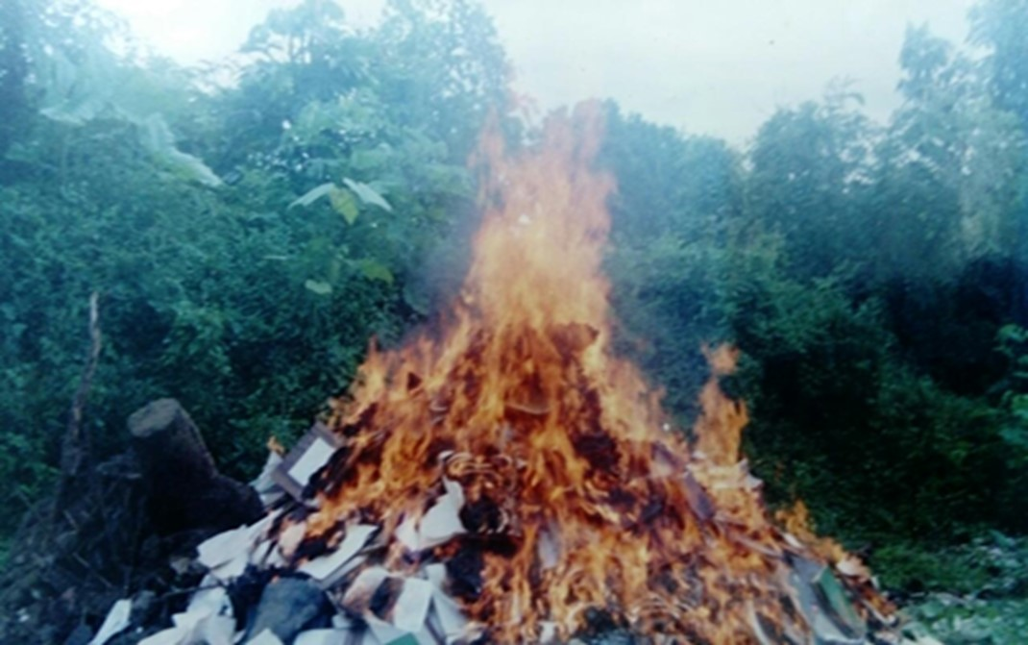
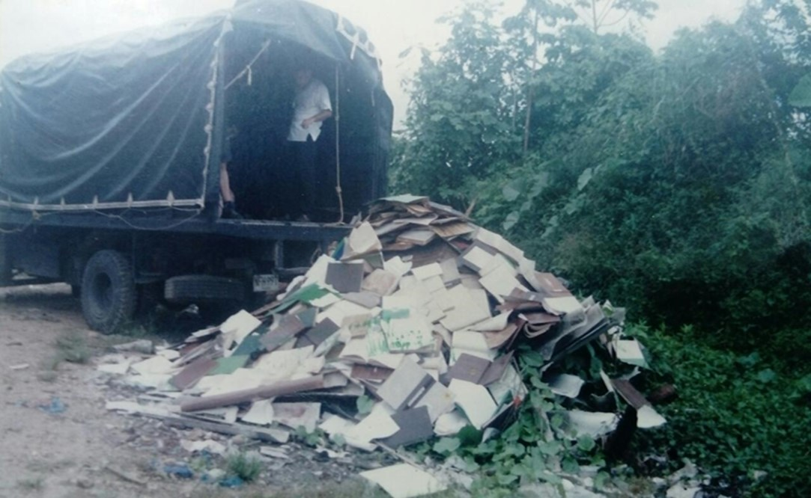

 |  |  |  |  |  |  |  |  | DESTRUCCION DE DOCUMENTOS POR INCINERACIÓN

PÉRDIDA DE INFORMACIÓN
Clase de Archivo |  | Vigencia |  |  | Se ha presentado pérdida de información |  |  |  |  |  |  |  |  |  |  | Se cuenta con el precedente de la pérdida de información |  |  |  |  | Específique la cantidad de información pérdida, en metros lineales (correspondiente a 4 cajas por metro lineal)
 |  |  |  |  | SI | NO | Causa |  |  |  |  |  |  |  |  | SI | NO | Número y fecha del soporte generado
Archivo de Gestión |  | 1987 |  |  | X |  | Toma guierillera a la Estación de Policía Curillo 09/12/1999, acervo documental (libros de minutas y carpetas) archivo de gestion totalmente incinerado |  |  |  |  |  |  |  |  | X |  | Reporte Libro Histórico DECAQ |  |  | 1 METRO LINEAL
Archivo de Gestión |  | 1988 |  |  | X |  | Toma guierillera a la Estación de Policía Curillo 09/12/1999, acervo documental (libros de minutas y carpetas) archivo de gestion totalmente incinerado |  |  |  |  |  |  |  |  | X |  | Reporte Libro Histórico DECAQ |  |  | 2 METROS LINEALES
Archivo de Gestión |  | 1989 |  |  | X |  | Toma guierillera a la Estación de Policía Curillo 09/12/1999, acervo documental (libros de minutas y carpetas) archivo de gestion totalmente incinerado |  |  |  |  |  |  |  |  | X |  | Reporte Libro Histórico DECAQ |  |  | 3 METROS LINEALES
Archivo de Gestión |  | 1990 |  |  | X |  | Toma guierillera a la Estación de Policía Curillo 09/12/1999, acervo documental (libros de minutas y carpetas) archivo de gestion totalmente incinerado |  |  |  |  |  |  |  |  | X |  | Reporte Libro Histórico DECAQ |  |  | 4 METROS LINEALES
Archivo de Gestión |  | 1991 |  |  | X |  | Toma guierillera a la Estación de Policía Curillo 09/12/1999, acervo documental (libros de minutas y carpetas) archivo de gestion totalmente incinerado |  |  |  |  |  |  |  |  | X |  | Reporte Libro Histórico DECAQ |  |  | 5 METROS LINEALES
Archivo de Gestión |  | 1992 |  |  | X |  | Toma guierillera a la Estación de Policía Curillo 09/12/1999, acervo documental (libros de minutas y carpetas) archivo de gestion totalmente incinerado |  |  |  |  |  |  |  |  | X |  | Reporte Libro Histórico DECAQ |  |  | 6 METROS LINEALES
Archivo de Gestión |  | 1993 |  |  | X |  | Toma guierillera a la Estación de Policía Curillo 09/12/1999, acervo documental (libros de minutas y carpetas) archivo de gestion totalmente incinerado |  |  |  |  |  |  |  |  | X |  | Reporte Libro Histórico DECAQ |  |  | 7 METROS LINEALES
Archivo de Gestión |  | 1994 |  |  | X |  | Toma guierillera a la Estación de Policía Curillo 09/12/1999, acervo documental (libros de minutas y carpetas) archivo de gestion totalmente incinerado |  |  |  |  |  |  |  |  | X |  | Reporte Libro Histórico DECAQ |  |  | 8 METROS LINEALES
Archivo de Gestión |  | 1995 |  |  | X |  | Toma guierillera a la Estación de Policía Curillo 09/12/1999, acervo documental (libros de minutas y carpetas) archivo de gestion totalmente incinerado |  |  |  |  |  |  |  |  | X |  | Reporte Libro Histórico DECAQ |  |  | 9 METROS LINEALES
Archivo de Gestión |  | 1996 |  |  | X |  | Toma guierillera a la Estación de Policía Curillo 09/12/1999, acervo documental (libros de minutas y carpetas) archivo de gestion totalmente incinerado |  |  |  |  |  |  |  |  | X |  | Reporte Libro Histórico DECAQ |  |  | 10 METROS LINEALES
Archivo de Gestión |  | 1997 |  |  | X |  | Toma guierillera a la Estación de Policía Curillo 09/12/1999, acervo documental (libros de minutas y carpetas) archivo de gestion totalmente incinerado |  |  |  |  |  |  |  |  | X |  | Reporte Libro Histórico DECAQ |  |  | 11 METROS LINEALES
Archivo de Gestión |  | 1998 |  |  | X |  | Toma guierillera a la Estación de Policía Curillo 09/12/1999, acervo documental (libros de minutas y carpetas) archivo de gestion totalmente incinerado |  |  |  |  |  |  |  |  | X |  | Reporte Libro Histórico DECAQ |  |  | 12 METROS LINEALES
Archivo de Gestión |  | 1999 |  |  | X |  | Toma guierillera a la Estación de Policía Curillo 09/12/1999, acervo documental (libros de minutas y carpetas) archivo de gestion totalmente incinerado |  |  |  |  |  |  |  |  | X |  | Reporte Libro Histórico DECAQ |  |  | 13 METROS LINEALES

Fecha de Elaboración |  |  |  | 5 | 3 | 2026 |  | Fecha de Elaboración |  |  |  | 5 | 3 | 2026 |  |  |  |  | VISTO BUENO JEFE DE LA UNIDAD
Diagnóstico Elaborado por: |  |  |  |  |  |  |  | Jefe Grupo de Gestión Documental o quien haga sus veces |  |  |  |  |  |  |  | Jefe o Comandante de Unidad
 |  |  |  | Grado Nombres y Apellidos |  |  |  |  |  |  |  | Grado Nombres y Apellidos |  |  |  |  |  |  | Grado Nombres y Apellidos

Firma |  |  |  |  |  |  |  | Firma |  |  |  |  |  |  |  | Firma

D - Sistema Integrado de C -SIC
CONTINUIDAD DIAGNÓSTICO INTEGRAL PARA LOS ARCHIVOS DE LA POLICÍA NACIONAL

D. SISTEMA INTEGRADO DE CONSERVACIÓN-SIC
1. PLAN DE CONSERVACIÓN DOCUMENTAL
1. Programas |  |  |  |  | Clase de Archivo |  | Actividad |  | Evidencia |  | periodicidad |  | Observaciones
1. Capacitación y sensibilización del personal |  |  |  |  | Archivo Central |  | Socialización y retroalimentación de los procedimentos archivísticos al personal que integra el grupo de Gestión Documental, personal de Secretarios y Responsables de Archivo de Gestion Dependencias, Estaciones de Policia y Unidades Desconcentradas del Departamento de Policía Caquetá |  | GS-2026-020919-DECAQ y Acta AC-2026-007260-DECAQ |  | Anual |  | No Aplica
2. Inspección y mantenimiento de sistemas de almacenamiento e instalaciones físicas |  |  |  |  | Archivo Central |  | Verificación Estructura física del Archivo Central Comando Departamento Caquetá |  | Diligencamiento formato 1GD-FR-0012 |  | Anual |  | No Aplica
3. Saneamiento ambiental: desinfección, desratización y desinsectación |  |  |  |  | Archivo Central |  | Aseo en seco de estanteria metálica, unidades de conservación (empleo de paño seco y aspiradora), aplicación de cloro en pisos internos y exteros al archivo central, aplicacin de creolina para evitar el ingreso de insectos y roedores, fumigación |  | Elaboración de una agenda mediante aplicativo Micrososft Outlook, en la platafamora Office 365. |  | Semestral |  | No Aplica
4. Monitoreo y control de condiciones ambientales |  |  |  |  | Archivo Central |  | Monitoreo de Temperatura y Humedad Relativa (Depósito 1 - uso termohigrometro - registro formato), uso de deshumificador, Aire Acondicionado y Estractores. |  | Diligencamiento Formato 1GD-FR-0015 |  | Diaria |  | No Aplica
5. Almacenamiento y re-almacenamiento |  |  |  |  | Archivo Central |  | Transferencias Primarias (ubicación de las unidades de conservacion en la estantería) |  | Formato Unico de Inventario Documental FUID actualizado, debidamente diligenciado |  | Mensual |  | No Aplica
6. Prevención de emergencias y atención de desastres. |  |  |  |  | Archivo Central |  | Actividad preventiva (simulacro contra incendios) reunión del personal para orientar las actividades preventivas en caso de emergencia. |  | Documentado mediante Acta AC-2025-029654-DECAQ |  | Anual |  | No Aplica
2. PLAN DE PRESERVACIÓN DIGITAL
2. Plan |  |  |  |  | Clase de Archivo |  | Actividad |  | Evidencia |  | periodicidad |  | Observaciones
1. Preservación digital a largo plazo |  |  |  |  | Archivo Central |  | La información sobre hechos de la memoria histórica, se encuentran digitalizados y almacenados en la nube del servicio Microsoft Office 365, del correo decaq.guged@policia.gov.co |  |  |  | Semanal |  | Es necesario adquirir 02 escaneres rápidos y servidor de archivos, para tener digitalizada la información de los depositos del Archivo Central, y que éstos estén indexados al GEPOL.
EVIDENCIA FOTOGRÁFICA
SE ANEXA REGISTRO FOTOGRÁFICO QUE DEN CUENTA DE LAS CONDICIONES DE ORGANIZACIÓN, ADMINISTRACIÓN, CUSTODIA Y CONSERVACIÓN DE LOS ACERVOS DOCUMENTALES
Plan de conservación de documental
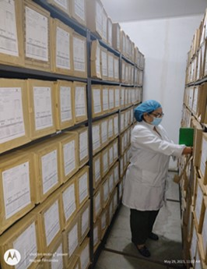 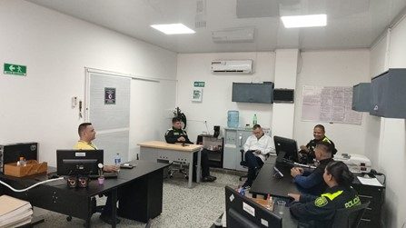 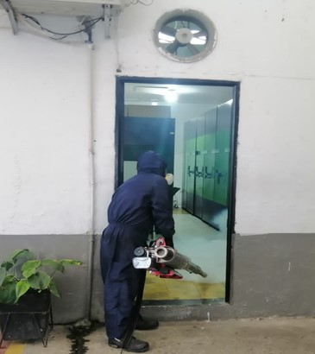 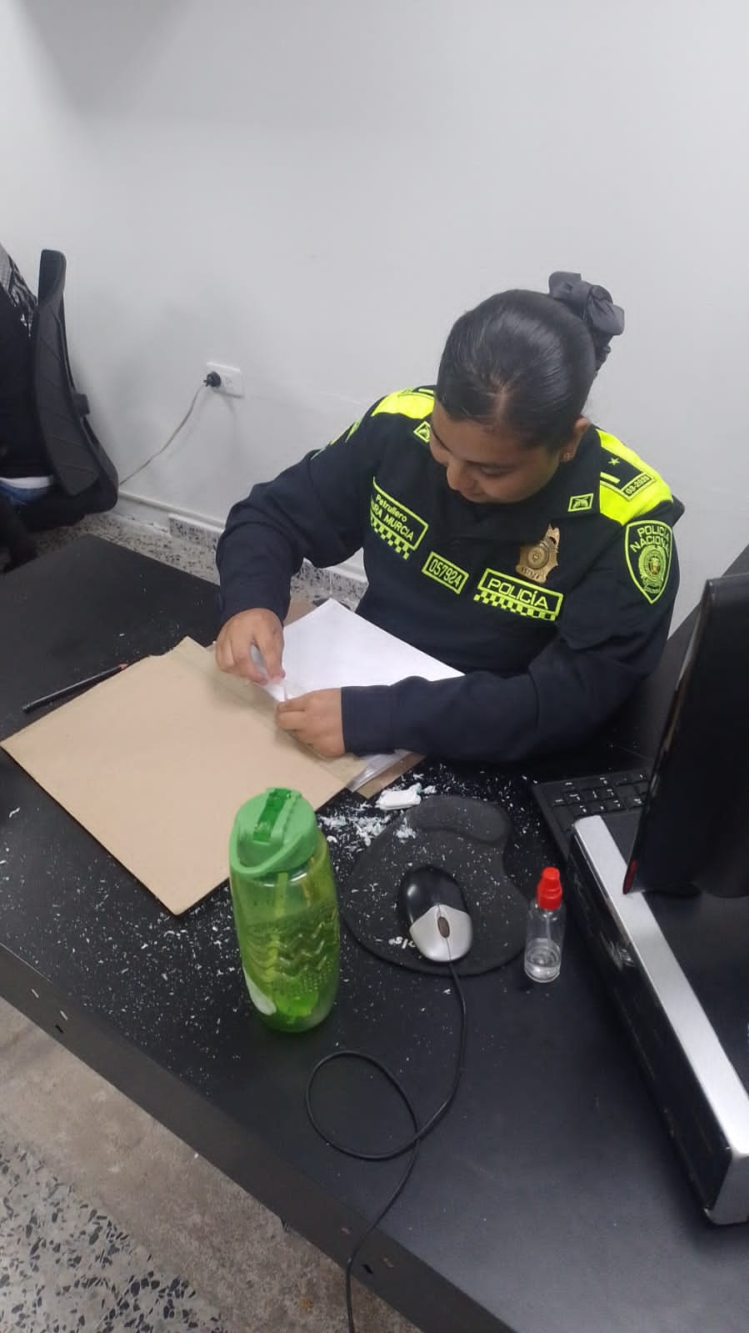 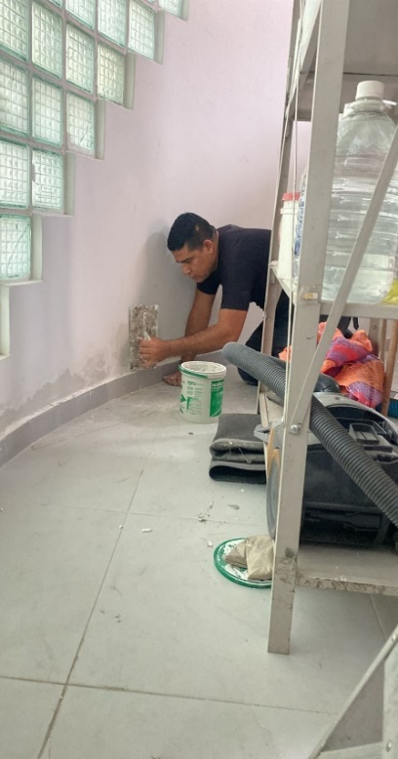 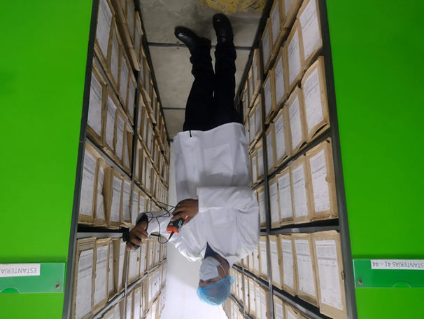 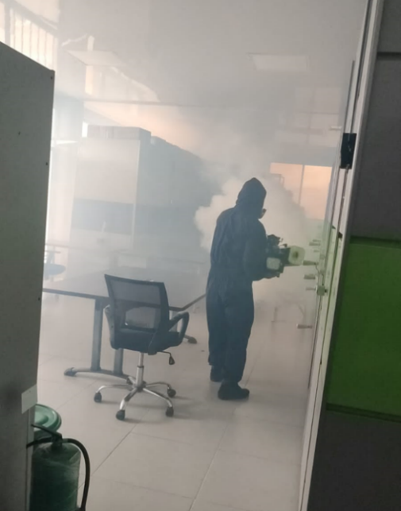 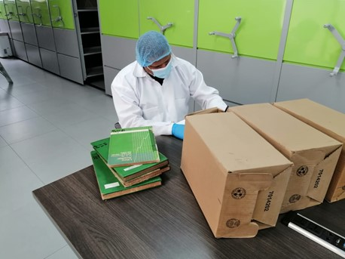 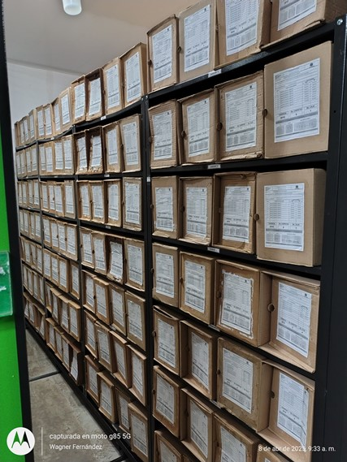 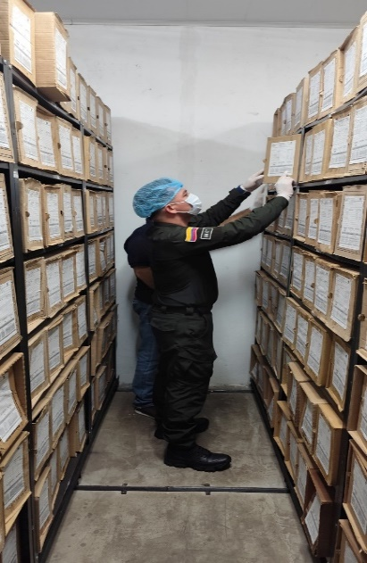 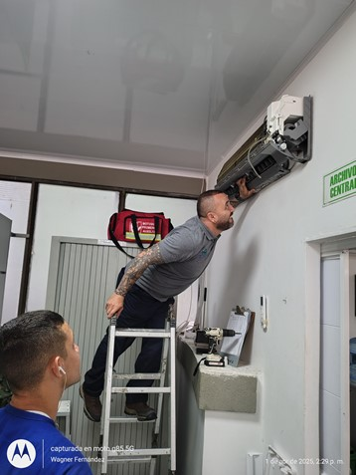

Fecha de Elaboración |  | 5 | 3 | 2026 |  | Fecha de Elaboración |  | 5 | 3 | 2026 | VISTO BUENO JEFE DE LA UNIDAD
Diagnóstico Elaborado por: |  |  |  |  |  | Jefe Grupo de Gestión Documental o quien haga sus veces |  |  |  |  | Jefe o Comandante de Unidad
 | Grado Nombres y Apellidos |  |  |  |  |  | Grado Nombres y Apellidos |  |  |  |  | Grado Nombres y Apellidos

Firma |  |  |  |  |  | Firma |  |  |  |  | Firma

